Sheet1
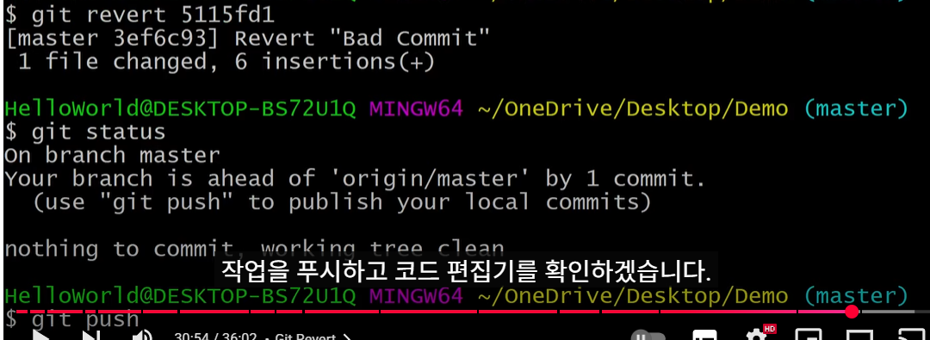
bitbucket가입 후 repository생성
생성된 repository master URL복사해 놓을 것

git-scm.com에서 git 설치 후 환경 설정
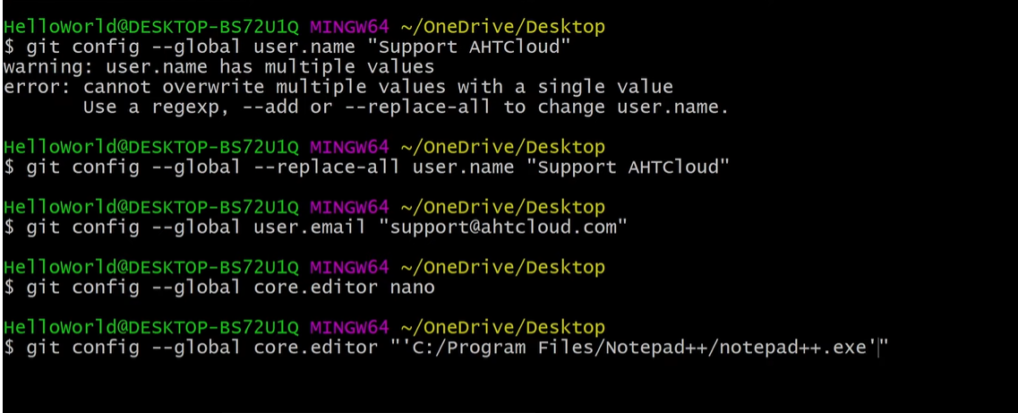

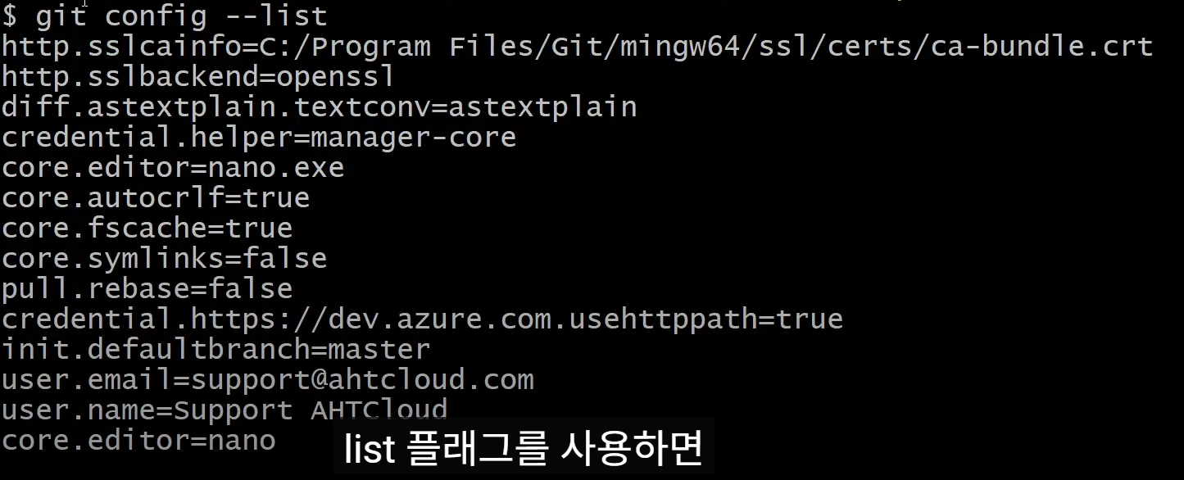

Git디렉토리 생성 후 git init 실행

bitbucket repository 연결

git add .
git commit -m "메시지"
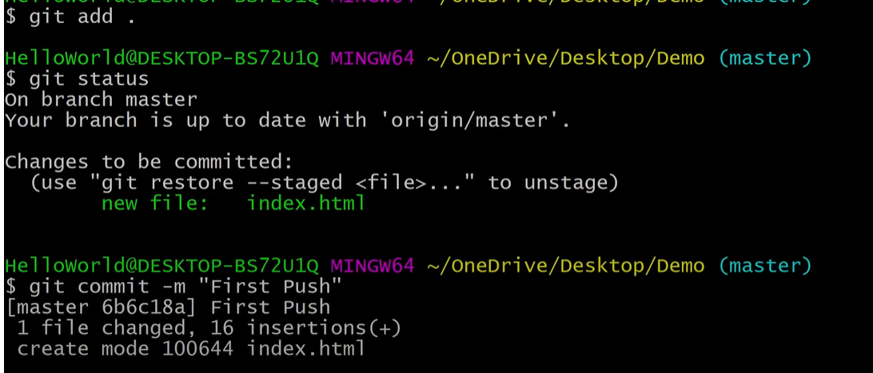

git push

master 브랜치를 기반으로 새로운 브랜치 'test-branch'를 만듦

원격 repository에 test-branch가 없는 상태에서 그냥 push하면 안됨.
로컬 push하는 브랜치가 있어야함.
그럴때 git push --set-upstream origin test-branch 하면 원격에 브랜치를 만들고 push 하게 됨.

git fetch --all
원격 변경된 정보를 가져와서 로컬에 적용

원격 브랜치 삭제
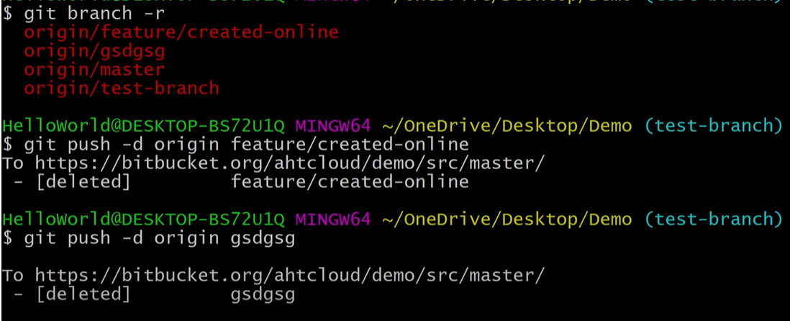

로컬 브랜치 삭제
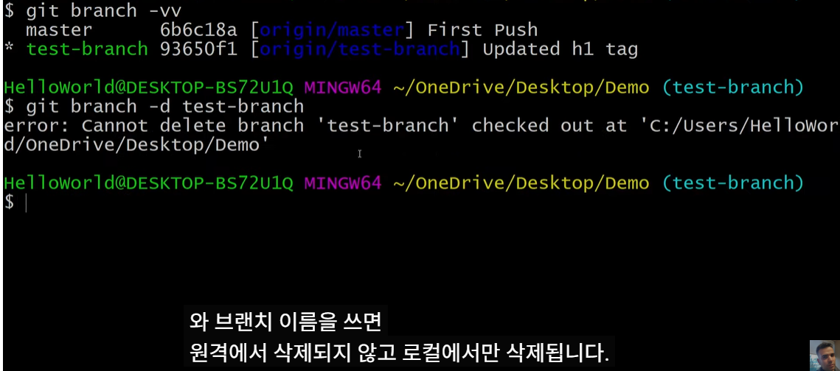

되돌리기
git log --oneline 명령으로 커밋(push)된 id정보를 알아본다

위에서 확인된 id로
git revert xxxxxx
git status
git push

